Structs
web app

java

aop

common
Package chứa các class constants, enum và các class util được sử dụng trong hệ thống.

config
Package chứa các class config hệ thống chung như Database, Security, Web, Locale hoặc các class properties.
Thông tin config sẽ được nói rõ hơn tại sheet Config

domain
Package chứa các class JavaBean được dùng để ánh xạ các bảng trong database thành những Java Object

repository
Theo mặc định jhipster sẽ sử dụng spring data jpa nên package này sẽ chứa những interface với chức năng là một DAO và được extend interface JpaRepository.
Cách triển khai sẽ được nói rõ hơn tại sheet Repository

security
Chứa các class cấu hình, thiết lập cơ chế bảo mật cho việc xác thực và phân quyền user cho hệ thống, jhipster cung cấp các cơ chế bảo mật như:
• JSON Web Tokens (JWT)
• Session-base authentication
• OAuth2 and OpenID Connect
• Jhipster User Account and Authentication (UAA)
Cách triển khai sẽ được nói rõ hơn tại sheet Security Mechanisms

service
Chứa các class DTO, Service interface và các class implement tương ứng cho các interface Service.

web
Chứa các class Controller của hệ thống và Controller Advice để handle các exception được ném ra từ các controller.
Cách triển khai sẽ được nói rõ hơn ở sheet RestController & Controller Advice.

resources

config
Chứa các file config web application (.yml) như:
application.yml
application-dev.yml
application-prod.yml

i18n
Chứa các file message.properties tương ứng cho từng locale khác nhau như:
message.properties
message_en.properties
message_jp.properties

sql
Chứa các file xml định nghĩa cho các native query được sử dụng cho hệ thống.
Cách triển khai sẽ được nói rõ hơn tại sheet Repository

Config
Theo mặc định, jhipster sẽ config các thuộc tính cần thiết cho spring boot bằng annotation. Các class config được đặt trong package config.
Một số class config cần chú ý như: DatabaseConfiguration, LocaleConfiguration, SecurityConfiguration và WebConfiguration.

DatabaseConfiguration

Các thiết lập cần phải có:
@Configuration
@EnableJpaRepositories ("package chứa các class @Repository") dùng để tự động xác định các class Repository (DAO) cho Spring Data Repository
@EnableTransactionManagement dùng để tự động bật transaction management của spring-tx

SecurityConfiguration
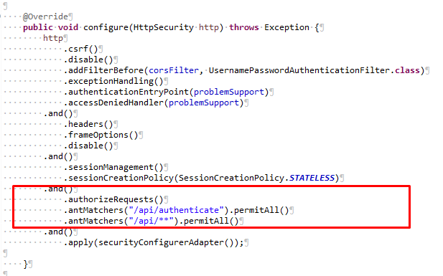

Thiết lập phân quyền cho các url (permitAll, denyAll, authenticated..) trong phương thức configure của class SecurityConfiguration

Domain
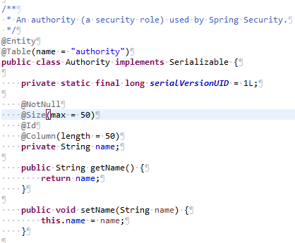
Các class domain (entity) đại diện cho mỗi table trong database.
Để ánh xạ các Java Object với các Table trong database tương ứng sẽ có 2 cách là định nghĩa trong một file xml hoặc sử dụng annotation.
Theo mặc định Jhipster sẽ sử dụng annotation để thực hiện việc ánh xạ trong các POJO class. Các annotation được sử dụng như:
@Entity dùng để biến một JavaBean trở thành một Entity để chúng ta có thể thao tác với database thông qua việc sử dụng entity này (theo cơ chế ORM).
@Table dùng để ánh xạ table trong database với entity tương ứng, nếu không sử dụng annotation này thì mặc định tên bảng trong database sẽ là tên lớp của entity
@Id dùng để chỉ rõ field nào sẽ là khóa chính tương ứng trong table.
@Column dùng để chỉ rõ field tương ứng với cột trong table.
@ManyToMany
@ManyToOne
@OneToOne
Dùng để xác định relationship của các field trong entity đối với các entity khác.

Repository
Theo mặc định Jhipster sẽ sử dụng JpaRepository để thao tác với database, các Repository interface sẽ được đặt trong package ropository.
JpaRepository cung cấp những phương thức có sẵn như: findAll, findOne, save, delete... để tương tác với database mà không cần viết câu lệnh SQL. Nhưng trong một số trường hợp sử dụng các phương thức được cung cấp sẵn này sẽ không tối ưu (Ví dụ chỉ select một vài field trong table) nên không được lạm dụng các phương thức này.
Trong những trường hợp như vậy chúng ta nên sử dụng native-query và result-set-mapping để thực hiện lệnh SQL và cast dữ liệu lấy được sang DTO class.
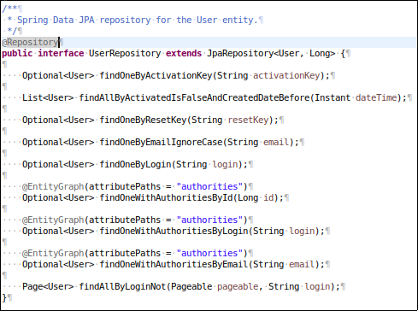

Repository phải được đặt tên có hậu tố Repository và extends JpaRepository interface.
Hình ảnh bên phải là ví dụ cho một UserRepository đại diện cho một DAO có nhiệm vụ tương tác, truy xuất data từ database cho entity User.
Ngoài các phương thức được kế thừa sẵn từ JpaRepository, jhipster cũng định nghĩa thêm một vài phương thức tương tác với database bằng Query methods, tức có nghĩa câu lệnh sql sẽ ánh xạ thông qua tên phương thức.
Ví dụ: phương thức findOneByLogin sẽ được hiểu có câu lệnh sql là: “SELECT * FROM user WHERE login = :login”.

 |  | ﻿

Native Query và Result Set Mapping

Ngoài các phương thức có sẵn hoặc Query method, chúng ta còn có thể sử dụng native query để tương tác với database.
Chú ý: tên file xml phải có hậu tố là sql.xml
Ví dụ: user-sql.xml

 | ﻿
Tạo một file user-sql.xml trong thư mục resource/sql.

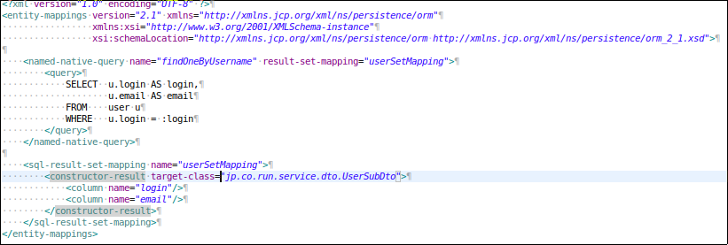

 |  |  | ﻿

Thêm thuộc tính jpa.mapping-resources trong file resource/config/application-dev(prod).xml

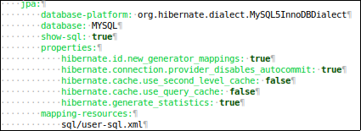

Tạo class DTO trong package service.dto để hứng dữ liệu được lấy từ database.

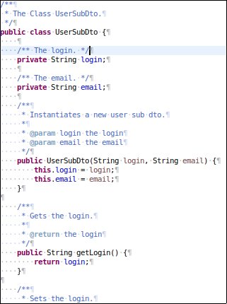
 | ﻿

Trong UserRepository tạo một phương thức để xử lý.

 | ﻿

﻿

 | ﻿

Security
Triển khai cơ chế JWT:

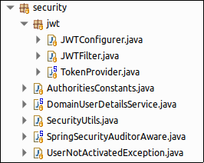

﻿

Các class cần chú ý: JWTConfigurer, JWTFilter, TokenProvider, DomainUserDetailsService.

JWTConfigurer class

 | ﻿

Được sử dụng trong SecurityConfiguration class
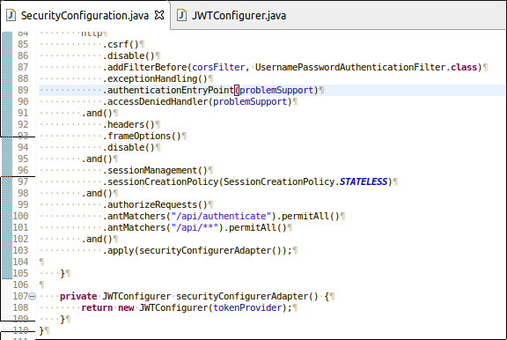
﻿

JWTFilter class

﻿
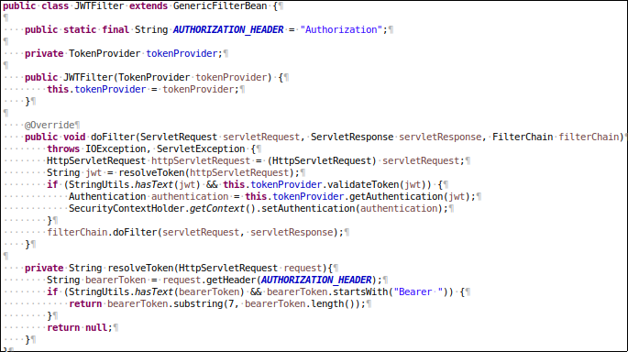

Kiểm tra header của các request đến có chứa JWT token hay không, nếu có thì sẽ kiểm tra token có hợp lệ hay không, nếu hợp lệ thì sẽ get thông tin authentication từ token và set thông tin đó vào security context.

TokenProvider class
Cung cấp các phương thức tạo, validate token

DomainUserDetailsService class
Service phải được đặt name Bean là “userDetailsService” và implement UserDetailsService interface.
Service này cung cấp cho spring security cách thức get thông tin xác thực của user thông qua override lại phương thức loadUserByUsername.

﻿

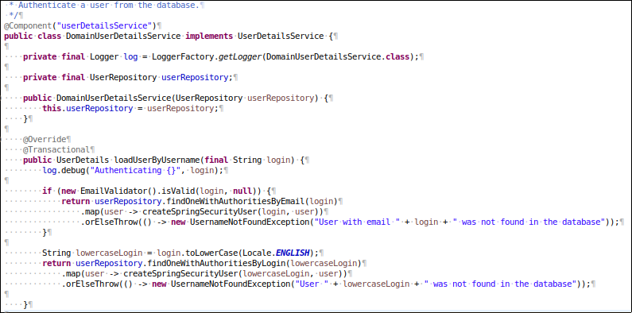

UserJWTController class
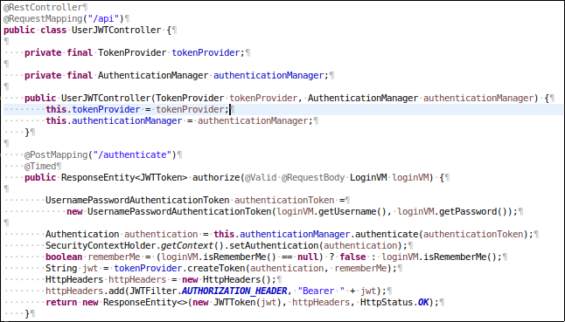
﻿

Thông tin username và password user đăng nhập sẽ được AuthenticationManager xác thực, nếu thông tin đăng nhập sai thì sẽ ném AuthenticateException.
Ngược lại thông tin sẽ được set vào SecurityContext và tạo một token mới cho user đó.

RestController & Controller
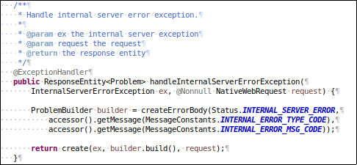
RestController

Nhằm đơn giản hóa nên chỉ sử dụng hai phương thức GET và POST.
GET cho các tác vụ select hoặc delete.
POST cho các tác vụ insert hoặc update.
Các RestController class được đặt trong web.rest package.

Kết quả trả về của một controller nếu success sẽ là đối tượng ResponseEntity.
org.springframework.http.ResponseEntity.ResponseEntity<>(@Nullable JWTToken body, @Nullable MultiValueMap<String, String> headers, HttpStatus status)

Để thuận tiện cho việc ghi log bằng AOP mỗi controller phải có tiền tố là “excute”
Ví dụ:
@GetMapping(“/login”)
@Timed
public ResponseEntity<?> excuteLogin(@Valid @RequestBody LoginDto request) {}

Controller Advice
Đảm nhiệm handle các exception từ các RestController ném ra.
Controller Advice được jhipster triển khai thông qua ExceptionTranslator class được đặt tại web.rest.errors package.
Thông qua việc triển khai org.zalando.problem.spring.web.advice.ProblemHandling interface, cung cấp một số phương thức xử lý exception thường gặp như:
handleMethodArgumentNotValid: xử lý exception invalid.
handleRequestMethodNotSupportedException: xử lý exception method not allowed.
handleAuthentication: xử lý authentication exception.
...
Để custom các phương thức đó ta chỉ cần Override lại.
Ngoài ra chúng ta cũng có thể định nghĩa thêm các phương thức handle các exception custom.

 | ﻿

Những thay đổi
Thêm package Common để chứa các Contant, Util, Validation tránh làm ảnh hưởng đến cấu trúc project
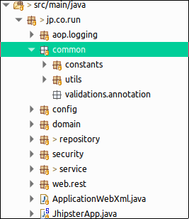

 |  | ﻿

 | ﻿

Thêm getValidator Bean để có thể sử dụng MessageSource cho custom Validation annotation

Phần thêm mới được định nghĩa trong LocaleConfiguration class
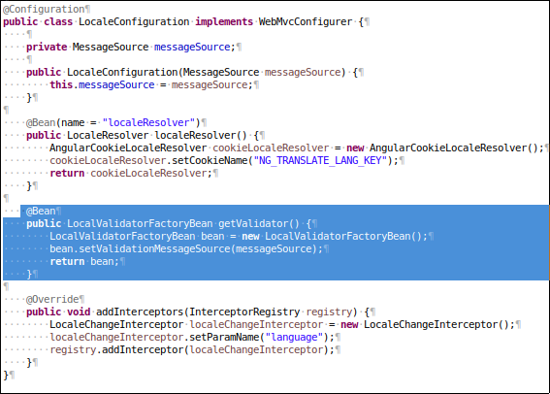

﻿

Custom lại ErrorAttribute để set lại body cho lỗi 404

Theo mặc định lỗi 404 url not found sẽ không được custom handle. Cho nên để thay đổi body thì chúng ta sẽ custom lại ErrorAttribute.
Triển khai tại ErrorAttributeConfiguration class được đặt trong config package.

﻿
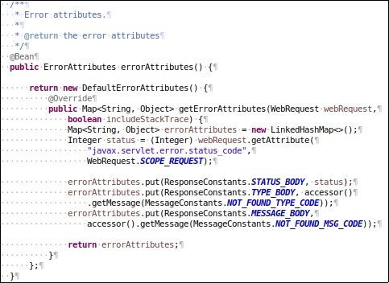

Ở đây body được custom theo dạng:
{
“_status”: 404,
“_type”: “Not found”,
“_message”: “Resource Not Found”
}

Override lại các handle exception method trong ExceptionTranslator class để phù hợp với response body được đặt ra hơn.

